Estimar
Parámetro de medida | Factor de peso
 | Elemental | Medio | Complejo
Nº Entradas de usuario (IN) | 3 | 4 | 6
Nº Salidas de usuario (OUT) | 4 | 5 | 7
Nº de ficheros maestros (FM) | 7 | 10 | 15 |  |  |  |  |  |  |  |  |  |  | V |  | E
Nº Consultas usuario (Q) | 3 | 4 | 6
Nº de interfaces externos | 5 | 7 | 10 |  |  |  |  |  |  |  |  |  |  |  |  | Horas/hombre
 |  |  |  |  |  |  |  | Σ factores de ajuste |  |  |  |  |  | PF |  | Esfuerzo | b | a
Modulo 1 | 1 | 0 | 5 | 3 | 0 | 30 | 128 |  | 22 |  | 0.87 |  | 0 | 111.36 |  | 170.00 | 1.332461786 | 21.617055511
 | 2 | 6 | 6 | 8 | 30 | 42
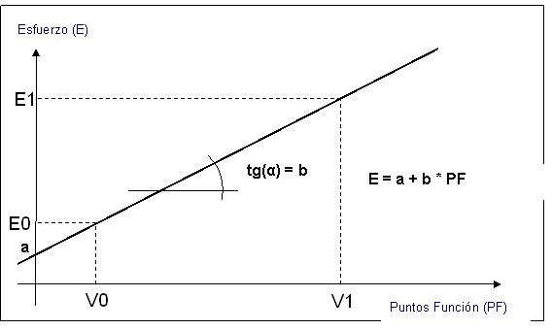
 | 1 | 0 | 0 | 7 | 0 | 0
 | 1 | 0 | 0 | 3 | 0 | 0
 | 1 | 0 | 0 | 5 | 0 | 0

Modulo 2 | 3 | 0 | 2 | 9 | 0 | 12 | 107 |  | 56 |  | 1.21 |  |  | 129.47 |  | 194.13
 | 4 | 1 | 2 | 16 | 5 | 14
 | 1 | 1 | 1 | 7 | 10 | 15
 | 2 | 0 | 1 | 6 | 0 | 6
 | 0 | 1 | 0 | 0 | 7 | 0

Modulo 3 | 2 | 1 | 5 | 6 | 4 | 30 | 143 |  | 32 |  | 0.97 |  |  | 138.71 |  | 206.44
 | 1 | 1 | 1 | 4 | 5 | 7
 | 1 | 1 | 0 | 7 | 10 | 0
 | 1 | 1 | 2 | 3 | 4 | 12
 | 2 | 3 | 2 | 10 | 21 | 20

Modulo 4 | 3 | 3 | 1 | 9 | 12 | 6 | 203 |  | 11 |  | 0.76 |  |  | 154.28 |  | 227.19
 | 2 | 4 | 6 | 8 | 20 | 42
 | 1 | 4 | 1 | 7 | 40 | 15
 | 1 | 1 | 0 | 3 | 4 | 0
 | 2 | 1 | 2 | 10 | 7 | 20

Modulo 5 | 12 | 2 | 5 | 36 | 8 | 30 | 365 |  | 7 |  | 0.72 |  |  | 262.8 |  | 371.79
 | 3 | 2 | 1 | 12 | 10 | 7
 | 4 | 4 | 3 | 28 | 40 | 45
 | 6 | 4 | 2 | 18 | 16 | 12
 | 9 | 4 | 3 | 45 | 28 | 30

Modulo 6 | 2 | 1 | 5 | 6 | 4 | 30 | 592 |  | 21 |  | 0.86 |  | 1 | 509.12 |  | 700.00
 | 3 | 2 | 23 | 12 | 10 | 161
 | 5 | 7 | 7 | 35 | 70 | 105
 | 12 | 6 | 6 | 36 | 24 | 36
 | 3 | 4 | 2 | 15 | 28 | 20

 |  |  |  |  |  |  | Coste vía
 |  |  |  |  |  |  | 0.5
 |  |  |  |  | Horas/día | Aprovech. | Vias | Programadores |  | 170.00 | 194.13 | 206.44 | 227.19 | 371.79 | 700.00 | TOTAL
 |  |  |  |  | 8 | 8 | 0 | 1 |  | 21.25 | 24.27 | 25.81 | 28.40 | 46.47 | 87.50 | 233.69
 |  |  |  |  | 15 | 7.5 | 1 | 2 |  | 11.33 | 12.94 | 13.76 | 15.15 | 24.79 | 46.67 | 124.64
 |  |  |  |  | 19.5 | 6.5 | 3 | 3 |  | 8.72 | 9.96 | 10.59 | 11.65 | 19.07 | 35.90 | 95.87
 |  |  |  |  | 20 | 5 | 6 | 4 |  | 8.50 | 9.71 | 10.32 | 11.36 | 18.59 | 35.00 | 93.48
 |  |  |  |  | 17.5 | 3.5 | 9 | 5 |  | 9.71 | 11.09 | 11.80 | 12.98 | 21.25 | 40.00 | 106.83
 |  |  |  |  | 3 | 0.5 | 15 | 6 |  | 56.67 | 64.71 | 68.81 | 75.73 | 123.93 | 233.33 | 623.18

 |  |  |  |  |  |  | €/hora
 |  |  |  |  |  |  | 120 | COSTES |  | 2550.00 | 2911.96 | 3096.64 | 3407.84 | 5576.82 | 10500.00 | 28043.26
 |  |  |  |  |  |  |  |  |  | 2720.00 | 3106.09 | 3303.09 | 3635.03 | 5948.61 | 11200.00 | 29912.82
 |  |  |  |  |  |  |  |  |  | 3138.46 | 3583.95 | 3811.25 | 4194.26 | 6863.78 | 12923.08 | 34514.79
 |  |  |  |  |  |  |  |  |  | 4080.00 | 4659.14 | 4954.63 | 5452.54 | 8922.91 | 16800.00 | 44869.22
 |  |  |  |  |  |  |  |  |  | 5828.57 | 6655.92 | 7078.04 | 7789.35 | 12747.02 | 24000.00 | 64098.89
 |  |  |  |  |  |  |  |  |  | 40800.00 | 46591.41 | 49546.28 | 54525.42 | 89229.12 | 168000.00 | 448692.24

 |  |  |  |  |  |  |  |  |  |  |  |  |  |  |  | 51599.61

